Đăng ký
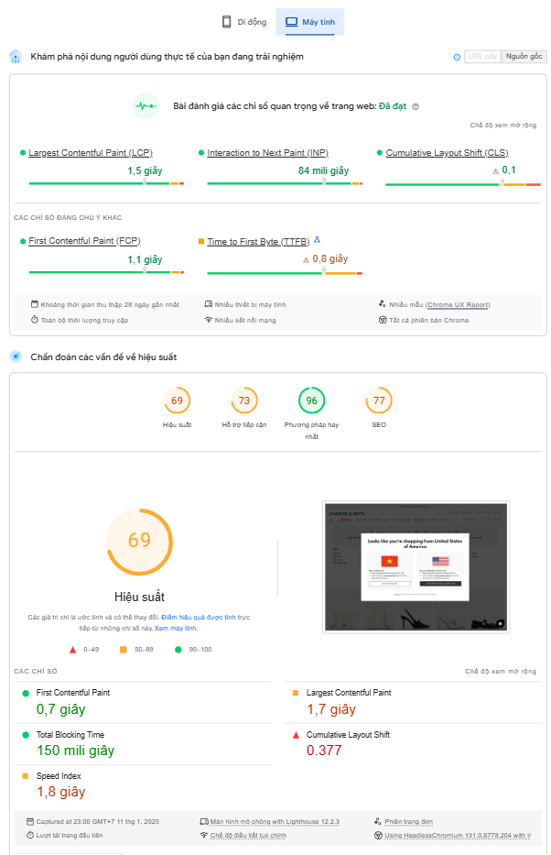
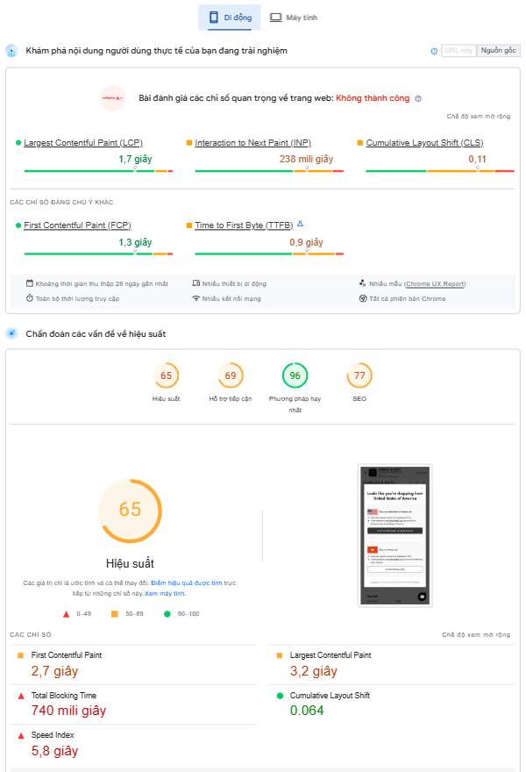
Back to TestReport | To Buglist |  | #REF! | #REF!
Module Code | WithDraw |  | #REF! | #REF!
Tester |  |  | #REF! | Number of cases: 8
ID | est Case Description | Pre-Condition | Test Case Procedure | Expected Output | Actual Output | Status | Test Date | Note
TC001 | Kiểm tra thời gian tải toàn bộ trang | Website đang hoạt động ổn định và không lỗi | 1. Truy cập website Charles&Keith bằng đường link web trang đăng ký 2. Sử dụng PageSpeed Insights và gắn link https://www.charleskeith.vn/vn/create-account rồi chọn "Phân tích "để đo thời gian tải toàn bộ trang, bao gồm cả hình ảnh, CSS, JS. | Thời gian tải toàn bộ trang < 3 giây (theo tiêu chuẩn Google). | Di động: 3,4giây. | Fail |  | Trang đăng ký cần tối ưu hình ảnh và giảm thời gian tải trên di động.
 |  |  |  |  | Máy tính: 3,5 giây.
TC002 | Kiểm tra thời gian phản hồi API | API hoạt động tốt, không bị lỗi kết nối | 1. Gửi yêu cầu đăng ký từ trang đăng ký (hoặc yêu cầu API). 2. Đo thời gian phản hồi API bằng JMETER 3. Ghi nhận kết quả. | Thời gian phản hồi API < 1.5 giây. | Máy tính: 1,3 giây. | Pass

TC003 | Kiểm tra LCP (Largest Contentful Paint) | Website ổn định, không có lỗi | 1. Truy cập website Charles&Keith coppy đường link web 2. Sử dụng PageSpeed Insights và gắn link https://www.charleskeith.vn/vn/create-account. rồi chọn "Phân tích " 3. Kiểm tra trang chủ trên thiết bị di động và máy tính. 4. Theo dõi đánh giá chỉ số LCP. | LCP < 2.5 giây. | Di động: 3.2 giây. | Fail (Di động) |  | LCP trên di động quá chậm, cần tối ưu hóa nội dung lớn nhất.
 |  |  |  |  | Máy tính: 1.7 giây. | Pass (Máy tính)
TC004 | Kiểm tra CLS (Cumulative Layout Shift) | Website ổn định, không có lỗi | 1. Truy cập website Charles&Keith coppy đường link web 2. Sử dụng PageSpeed Insights và gắn link https://www.charleskeith.vn/vn/create-account. rồi chọn "Phân tích " 3. Kiểm tra trang chủ trên thiết bị di động và máy tính.. 4. Theo dõi đánh giá chỉ số đo CLS. | CLS < 0.1. | Di động: 0.064. | Pass |  | Không có sự thay đổi đột ngột trong bố cục của trang đăng ký.
 |  |  |  |  | Máy tính: 0.377 . | Fail
TC005 | Kiểm tra FCP (First Contentful Paint) | Website ổn định, không có lỗi | 1. Truy cập website Charles&Keith coppy đường link web 2. Sử dụng PageSpeed Insights và gắn link https://www.charleskeith.vn/vn/create-account. rồi chọn "Phân tích " 3. Kiểm tra trang chủ trên thiết bị di động và máy tính. 4. Theo dõi, đánh giá chỉ số đo FCP bằng PageSpeed Insights. | FCP < 1.8 giây. | Di động: 2,7giây. | Fail (Di động) |  | Cần tối ưu hóa nội dung ban đầu, đặc biệt là CSS và JS trên di động.
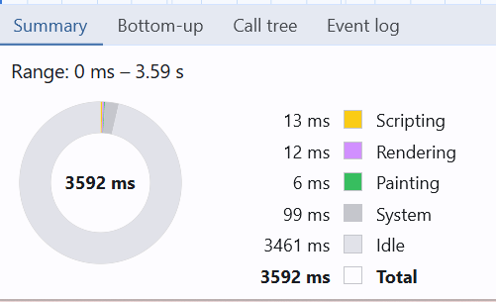
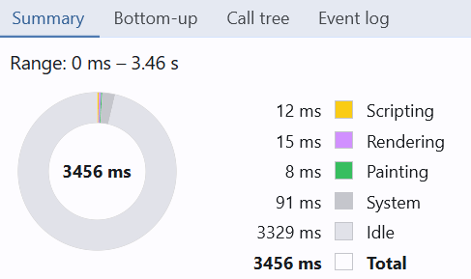
 |  |  |  |  | Máy tính: 0.7 giây. | Pass (Máy tính)
TC006 | Kiểm tra tổng thời gian chặn (TBT) | Website hoạt động ổn định, không lỗi | 1. Truy cập website Charles&Keith coppy đường link web 2. Sử dụng PageSpeed Insights và gắn link https://www.charleskeith.vn/vn/create-account. rồi chọn "Phân tích " 3. Kiểm tra trang chủ trên thiết bị di động và máy tính. 4. Theo dõi chỉ số đo TBT. | TBT < 200ms. | Di động: 740ms. | Fail |  | Giảm bớt các tác vụ JavaScript không cần thiết, tối ưu hóa mã trên cả di động và máy tính.
 |  |  |  |  | Máy tính: 150ms.
TC007 | Kiểm tra thời gian phản hồi Byte đầu tiên (TTFB) | Server hoạt động ổn định | 1. Truy cập website Charles&Keith coppy đường link web 2. Sử dụng PageSpeed Insights và gắn link https://www.charleskeith.vn/vn/create-account. rồi chọn "Phân tích " 3. Kiểm tra trang chủ trên thiết bị di động và máy tính.. 4. Theo dõi chỉ số đo TTFB. | TTFB < 0.8 giây. | Di động: 0.9 giây. | Fail (Di động) |  | TTFB trên di động cao, cần tối ưu hóa server hoặc phân phối tài nguyên nhanh hơn.
 |  |  |  |  | Máy tính: 0.8 giây. | Pass (Máy tính)
TC008 | Kiểm tra tốc độ tải trang (Speed Index) | Server hoạt động ổn định | 1. Truy cập website Charles&Keith coppy đường link web 2. Sử dụng PageSpeed Insights và gắn link https://www.charleskeith.vn/vn/create-account. rồi chọn "Phân tích " 3. Kiểm tra trang chủ trên thiết bị di động và máy tính.. 5. Theo dõi chỉ số đo Speed Index. | Speed Index <= 4 giây | Di động: 5,8 giây. | Fail (Di động) |  | Cần tối ưu hóa tài nguyên tải đầu trang, giảm số lượng script/blocking resources.
 |  |  |  |  | Máy tính: 1,8 giây. | Pass (Máy tính)

Đăng nhập
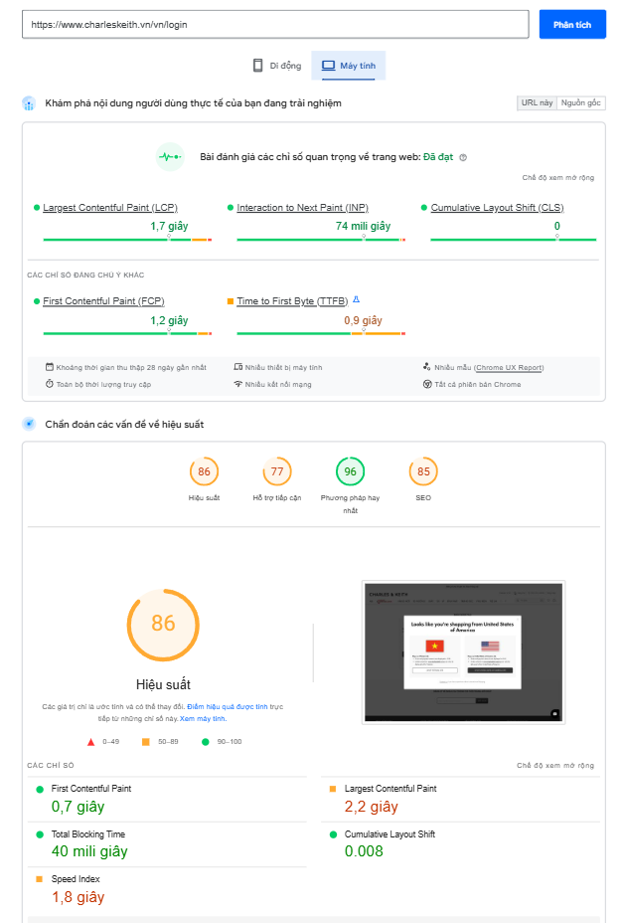
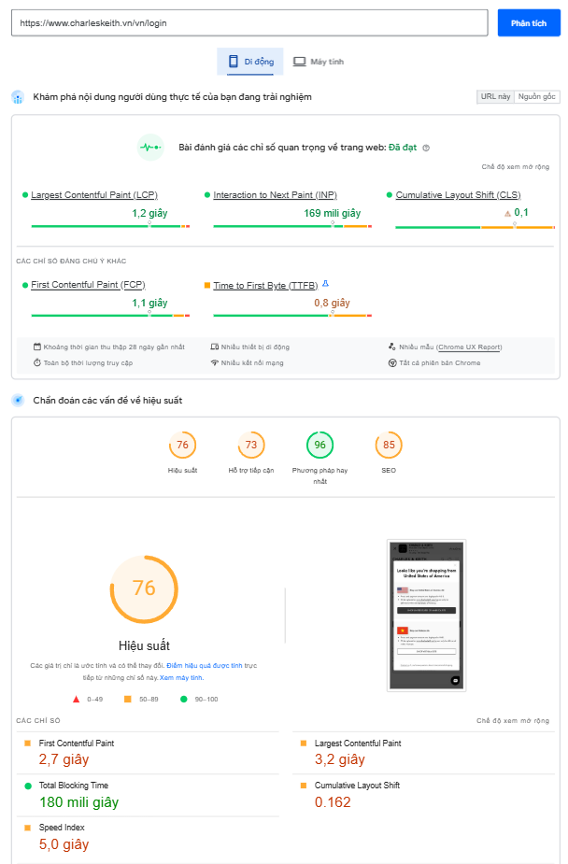
Back to TestReport | To Buglist |  | #REF! | #REF!
Module Code | WithDraw |  | #REF! | #REF!
Tester |  |  | #REF! | Number of cases: 8
ID | est Case Description | Pre-Condition | Test Case Procedure | Expected Output | Actual Output | Status | Test Date | Note
TC001 | Kiểm tra thời gian tải toàn bộ trang | Website đang hoạt động ổn định và không lỗi | 1. Truy cập website Charles&Keith bằng đường link web https://www.charleskeith.vn/vn/login 2. Nhấn ctrl shift I mở kiểm tra trang bao gồm cả hình ảnh, CSS, JS. 3. Chọn Performance, nhấn chọn nút record, nhấn stop để hiện thị thời gian tải | Thời gian tải toàn bộ trang < 3 giây (theo tiêu chuẩn Google). | Di động: 3,7 giây. | Fail |  | Trang đăng nhập cần tối ưu hình ảnh và giảm thời gian tải trên di động.
 |  |  |  |  | Máy tính: 3,6 giây.
TC002 | Kiểm tra thời gian phản hồi API | API hoạt động tốt, không bị lỗi kết nối | 1. Gửi yêu cầu đăng ký từ trang đăng ký (hoặc yêu cầu API). 2. Đo thời gian phản hồi API bằng JMETER 3. Ghi nhận kết quả. | Thời gian phản hồi API < 1.5 giây. | Máy tính: 2,0 giây. | Fail

TC003 | Kiểm tra LCP (Largest Contentful Paint) | Website ổn định, không có lỗi | 1. Truy cập website Charles&Keith coppy đường link web 2. Sử dụng PageSpeed Insights và gắn link https://www.charleskeith.vn/vn/login rồi chọn "Phân tích " 3. Kiểm tra trang chủ trên thiết bị di động và máy tính. 4. Theo dõi đánh giá chỉ số LCP. | LCP < 2.5 giây. | Di động: 3,2 giây. | Fail |  | LCP trên di động quá chậm, cần tối ưu hóa nội dung lớn nhất.
 |  |  |  |  | Máy tính: 2,2 giây.
TC004 | Kiểm tra CLS (Cumulative Layout Shift) | Website ổn định, không có lỗi | 1. Truy cập website Charles&Keith coppy đường link web 2. Sử dụng PageSpeed Insights và gắn link https://www.charleskeith.vn/vn/login rồi chọn "Phân tích " 3. Kiểm tra trang chủ trên thiết bị di động và máy tính. 4. Theo dõi đánh giá chỉ số đo CLS. | CLS < 0.1. | Di động: 0.162. | Fail |  | Không có sự thay đổi đột ngột trong bố cục của trang đăng nhập.
 |  |  |  |  | Máy tính: 0.008. | Pass
TC005 | Kiểm tra FCP (First Contentful Paint) | Website ổn định, không có lỗi | 1. Truy cập website Charles&Keith coppy đường link web 2. Sử dụng PageSpeed Insights và gắn link https://www.charleskeith.vn/vn/login rồi chọn "Phân tích " 3. Kiểm tra trang chủ trên thiết bị di động và máy tính. 4. Theo dõi, đánh giá chỉ số đo FCP bằng PageSpeed Insights. | FCP < 1.8 giây. | Di động: 2.7 giây. | Fail (Di động) |  | Cần tối ưu hóa nội dung ban đầu, đặc biệt là CSS và JS trên di động.
 |  |  |  |  | Máy tính: 0.7 giây. | Pass (Máy tính)
TC006 | Kiểm tra tổng thời gian chặn (TBT) | Website hoạt động ổn định, không lỗi | 1. Truy cập website Charles&Keith coppy đường link web 2. Sử dụng PageSpeed Insights và gắn link https://www.charleskeith.vn/vn/login rồi chọn "Phân tích " 3. Kiểm tra trang chủ trên thiết bị di động và máy tính. 4. Theo dõi chỉ số đo TBT. | TBT < 200ms. | Di động: 180ms. | Pass |  | Giảm bớt các tác vụ JavaScript không cần thiết, tối ưu hóa mã trên cả di động và máy tính.
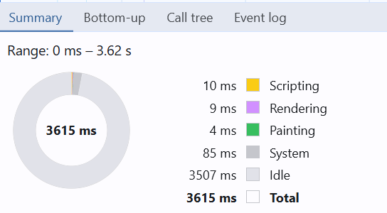
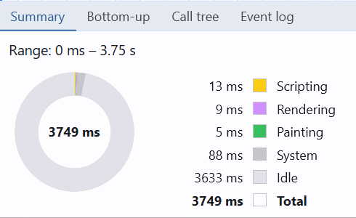
 |  |  |  |  | Máy tính: 40ms.
TC007 | Kiểm tra thời gian phản hồi Byte đầu tiên (TTFB) | Server hoạt động ổn định | 1. Truy cập website Charles&Keith coppy đường link web 2. Sử dụng PageSpeed Insights và gắn link https://www.charleskeith.vn/vn/login rồi chọn "Phân tích " 3. Kiểm tra trang chủ trên thiết bị di động và máy tính.. 4. Theo dõi chỉ số đo TTFB. | TTFB < 0.8 giây. | Di động: 0.8 giây. | Pass |  | TTFB trên di động cao, cần tối ưu hóa server hoặc phân phối tài nguyên nhanh hơn.
 |  |  |  |  | Máy tính: 0.9 giây. | Fail
TC008 | Kiểm tra tốc độ tải trang (Speed Index) | Server hoạt động ổn định | 1. Truy cập website Charles&Keith coppy đường link web 2. Sử dụng PageSpeed Insights và gắn https://www.charleskeith.vn/vn/login rồi chọn "Phân tích " 3. Kiểm tra trang chủ trên thiết bị di động và máy tính.. 5. Theo dõi chỉ số đo Speed Index. | Speed Index <= 4 giây | Di động: 5,0 giây. | Fail (Di động) |  | Cần tối ưu hóa tài nguyên tải đầu trang, giảm số lượng script/blocking resources.
 |  |  |  |  | Máy tính: 1,8 giây. | Pass (Máy tính)

Tìm kiếm sản phẩm
Back to TestReport | To Buglist |  | #REF! | #REF!
Module Code | WithDraw |  | #REF! | #REF!
Tester |  |  | #REF! | Number of cases: 8
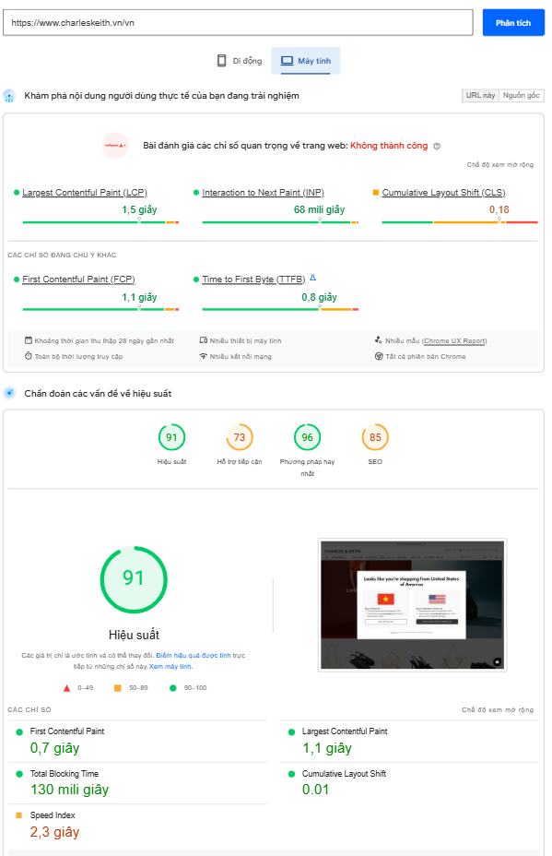
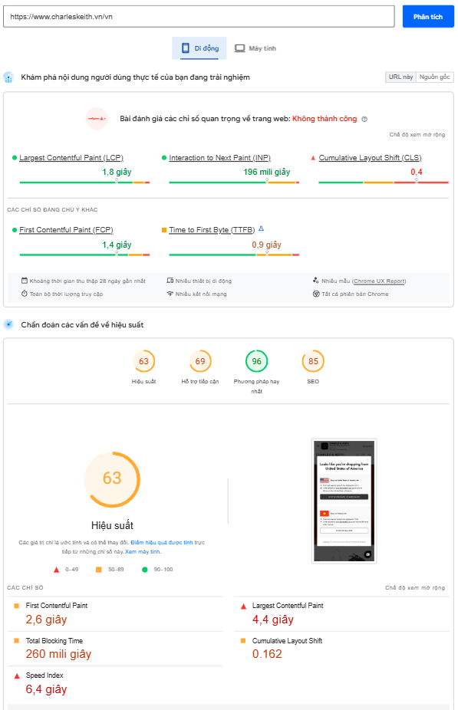
ID | est Case Description | Pre-Condition | Test Case Procedure | Expected Output | Actual Output | Status | Test Date | Note
TC001 | Kiểm tra thời gian tải toàn bộ trang | Website đang hoạt động ổn định và không lỗi | 1. Truy cập website Charles&Keith coppy bằng link web https://www.charleskeith.vn/vn 2. Nhấn ctrl shift I mở kiểm tra trang bao gồm cả hình ảnh, CSS, JS. 3. Chọn Performance, nhấn chọn nút record, nhấn stop để hiện thị thời gian tải | Thời gian tải toàn bộ trang < 3 giây (theo tiêu chuẩn Google). | Di động: 3,4 giây. | Fail |  | Cần tối ưu hình ảnh và giảm thời gian tải trên di động.
 |  |  |  |  | Máy tính: 3,4 giây.
TC002 | Kiểm tra thời gian phản hồi API | API hoạt động tốt, không bị lỗi kết nối | 1. Gửi yêu cầu đăng ký từ trang đăng ký (hoặc yêu cầu API). 2. Đo thời gian phản hồi API bằng JMETER 3. Ghi nhận kết quả. | Thời gian phản hồi API < 1.5 giây. | Máy tính: 1,4 giây. | Pass

TC003 | Kiểm tra LCP (Largest Contentful Paint) | Website ổn định, không có lỗi | 1. Truy cập website Charles&Keith coppy đường link web 2. Sử dụng PageSpeed Insights và gắn link https://www.charleskeith.vn/vn rồi chọn "Phân tích " 3. Kiểm tra trang chủ trên thiết bị di động và máy tính. 4. Theo dõi đánh giá chỉ số LCP. | LCP < 2.5 giây. | Di động: 4,4 giây. | Fail (Di động) |  | LCP trên di động quá chậm, cần tối ưu hóa nội dung lớn nhất.
 |  |  |  |  | Máy tính: 1,1 giây. | Pass (Máy tính)
TC004 | Kiểm tra CLS (Cumulative Layout Shift) | Website ổn định, không có lỗi | 1. Truy cập website Charles&Keith coppy đường link web 2. Sử dụng PageSpeed Insights và gắn link https://www.charleskeith.vn/vn. rồi chọn "Phân tích " 3. Kiểm tra trang chủ trên thiết bị di động và máy tính.. 4. Theo dõi đánh giá chỉ số đo CLS. | CLS < 0.1. | Di động: 0.162. | Fail (Di động) |  | Không có sự thay đổi đột ngột trong bố cục của trang tìm kiếm.
 |  |  |  |  | Máy tính: 0.01. | Pass
TC005 | Kiểm tra FCP (First Contentful Paint) | Website ổn định, không có lỗi | 1. Truy cập website Charles&Keith coppy đường link web 2. Sử dụng PageSpeed Insights và gắn link https://www.charleskeith.vn/vn. rồi chọn "Phân tích " 3. Kiểm tra trang chủ trên thiết bị di động và máy tính. 4. Theo dõi, đánh giá chỉ số đo FCP bằng PageSpeed Insights. | FCP < 1.8 giây. | Di động: 2,6 giây. | Fail (Di động) |  | Cần tối ưu hóa nội dung ban đầu, đặc biệt là CSS và JS trên di động.
 |  |  |  |  | Máy tính: 0,7 giây. | Pass (Máy tính)
TC006 | Kiểm tra tổng thời gian chặn (TBT) | Website hoạt động ổn định, không lỗi | 1. Truy cập website Charles&Keith coppy đường link web 2. Sử dụng PageSpeed Insights và gắn link https://www.charleskeith.vn/vn. rồi chọn "Phân tích " 3. Kiểm tra trang chủ trên thiết bị di động và máy tính. 4. Theo dõi chỉ số đo TBT. | TBT < 200ms. | Di động: 260ms. | Fail (Di động) |  | Giảm bớt các tác vụ JavaScript không cần thiết, tối ưu hóa mã trên cả di động và máy tính.
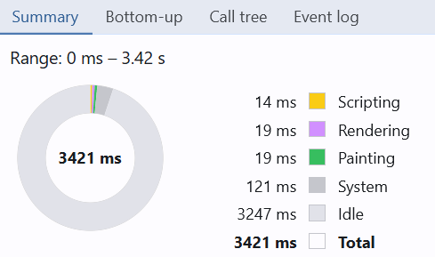
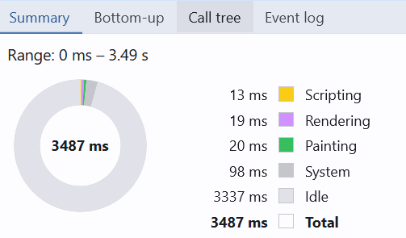
 |  |  |  |  | Máy tính: 130ms. | Pass (Máy tính)
TC007 | Kiểm tra thời gian phản hồi Byte đầu tiên (TTFB) | Server hoạt động ổn định | 1. Truy cập website Charles&Keith coppy đường link web 2. Sử dụng PageSpeed Insights và gắn link https://www.charleskeith.vn/vn. rồi chọn "Phân tích " 3. Kiểm tra trang chủ trên thiết bị di động và máy tính.. 4. Theo dõi chỉ số đo TTFB. | TTFB < 0.8 giây. | Di động: 0,9 giây. | Fail (Di động) |  | TTFB trên di động cao, cần tối ưu hóa server hoặc phân phối tài nguyên nhanh hơn.
 |  |  |  |  | Máy tính: 0,8 giây. | Pass (Máy tính)
TC008 | Kiểm tra tốc độ tải trang (Speed Index) | Server hoạt động ổn định | 1. Truy cập website Charles&Keith coppy đường link web 2. Sử dụng PageSpeed Insights và gắn link https://www.charleskeith.vn/vn. rồi chọn "Phân tích " 3. Kiểm tra trang chủ trên thiết bị di động và máy tính.. 5. Theo dõi chỉ số đo Speed Index. | Speed Index <= 4 giây | Di động: 6,4 giây. | Fail (Di động) |  | Cần tối ưu hóa tài nguyên tải đầu trang, giảm số lượng script/blocking resources.
 |  |  |  |  | Máy tính: 3,2 giây. | Pass (Máy tính)

giỏ hàng
Back to TestReport | To Buglist |  | #REF! | #REF!
Module Code | WithDraw |  | #REF! | #REF!
Tester |  |  | #REF! | Number of cases: 8
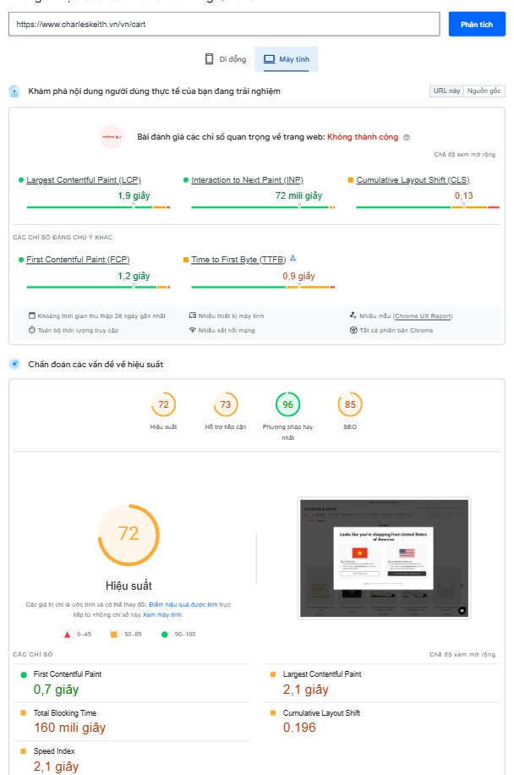
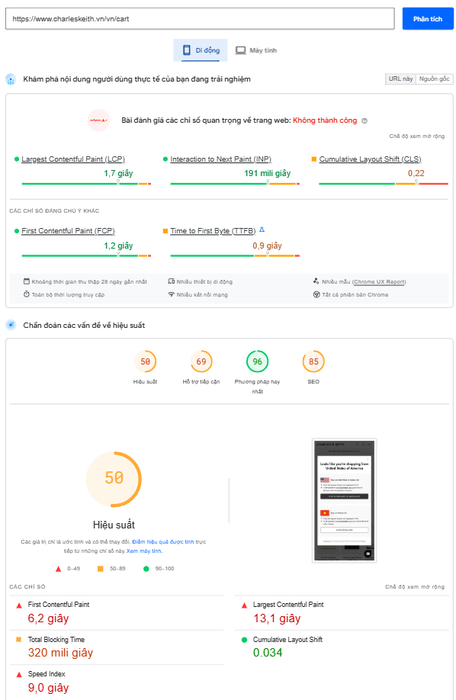
ID | est Case Description | Pre-Condition | Test Case Procedure | Expected Output | Actual Output | Status | Test Date | Note
TC001 | Kiểm tra thời gian tải toàn bộ trang | Website đang hoạt động ổn định và không lỗi | 1. Truy cập website Charles&Keith bằng đường link web https://www.charleskeith.vn/vn/cart 2. Nhấn ctrl shift I mở kiểm tra trang bao gồm cả hình ảnh, CSS, JS. 3. Chọn Performance, nhấn chọn nút record, nhấn stop để hiện thị thời gian tải | Thời gian tải toàn bộ trang < 3 giây (theo tiêu chuẩn Google). | Di động: 0,5 giây. | Pass |  | Cần tối ưu hình ảnh và giảm thời gian tải trên di động.
 |  |  |  |  | Máy tính: 0, 8 giây.
TC002 | Kiểm tra thời gian phản hồi API | API hoạt động tốt, không bị lỗi kết nối | 1. Gửi yêu cầu đăng ký từ trang đăng ký (hoặc yêu cầu API). 2. Đo thời gian phản hồi API bằng JMETER 3. Ghi nhận kết quả. | Thời gian phản hồi API < 1.5 giây. | Máy tính: 0,7 giây. | Pass

TC003 | Kiểm tra LCP (Largest Contentful Paint) | Website ổn định, không có lỗi | 1. Truy cập website Charles&Keith coppy đường link web 2. Sử dụng PageSpeed Insights và gắn link https://www.charleskeith.vn/vn/cart rồi chọn "Phân tích " 3. Kiểm tra trang chủ trên thiết bị di động và máy tính. 4. Theo dõi đánh giá chỉ số LCP. | LCP < 2.5 giây. | Di động: 13,1 giây. | Fail (Di động) |  | LCP trên di động quá chậm, cần tối ưu hóa nội dung lớn nhất.
 |  |  |  |  | Máy tính: 2,1 giây. | Pass (Máy tính)
TC004 | Kiểm tra CLS (Cumulative Layout Shift) | Website ổn định, không có lỗi | 1. Truy cập website Charles&Keith coppy đường link web 2. Sử dụng PageSpeed Insights và gắn link https://www.charleskeith.vn/vn/cart rồi chọn "Phân tích " 3. Kiểm tra trang chủ trên thiết bị di động và máy tính.. 4. Theo dõi đánh giá chỉ số đo CLS. | CLS < 0.1. | Di động: 0.034. | Pass |  | Bố cục trên di động có sự thay đổi đột ngột, cần cải thiện việc xử lý layout.
 |  |  |  |  | Máy tính: 0.196. | Fail
TC005 | Kiểm tra FCP (First Contentful Paint) | Website ổn định, không có lỗi | 1. Truy cập website Charles&Keith coppy đường link web 2. Sử dụng PageSpeed Insights và gắn link https://www.charleskeith.vn/vn/cart rồi chọn "Phân tích " 3. Kiểm tra trang chủ trên thiết bị di động và máy tính. 4. Theo dõi, đánh giá chỉ số đo FCP bằng PageSpeed Insights. | FCP < 1.8 giây. | Di động: 6.2 giây. | Fail |  | Cần tối ưu hóa nội dung ban đầu, đặc biệt là CSS và JS trên di động.
 |  |  |  |  | Máy tính: 0,7 giây.
TC006 | Kiểm tra tổng thời gian chặn (TBT) | Website hoạt động ổn định, không lỗi | 1. Truy cập website Charles&Keith coppy đường link web 2. Sử dụng PageSpeed Insights và gắn link https://www.charleskeith.vn/vn/cart rồi chọn "Phân tích " 3. Kiểm tra trang chủ trên thiết bị di động và máy tính. 4. Theo dõi chỉ số đo TBT. | TBT < 200ms. | Di động: 320ms. | Fail |  | Giảm bớt các tác vụ JavaScript không cần thiết, tối ưu hóa mã trên cả di động và máy tính.
 |  |  |  |  | Máy tính: 160ms. | Pass |  |  | 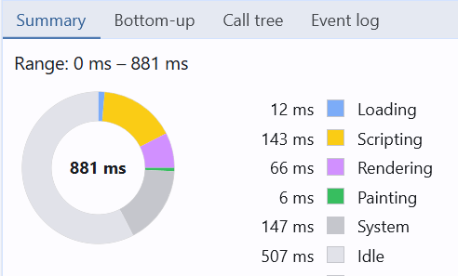 | 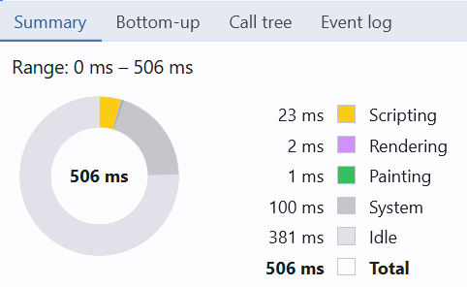
TC007 | Kiểm tra thời gian phản hồi Byte đầu tiên (TTFB) | Server hoạt động ổn định | 1. Truy cập website Charles&Keith coppy đường link web 2. Sử dụng PageSpeed Insights và gắn link https://www.charleskeith.vn/vn/cart rồi chọn "Phân tích " 3. Kiểm tra trang chủ trên thiết bị di động và máy tính.. 4. Theo dõi chỉ số đo TTFB. | TTFB < 0.8 giây. | Di động: 9,0 giây. | Fail |  | TTFB trên di động cao, cần tối ưu hóa server hoặc phân phối tài nguyên nhanh hơn.
 |  |  |  |  | Máy tính: 9,0 giây.
TC008 | Kiểm tra tốc độ tải trang (Speed Index) | Server hoạt động ổn định | 1. Truy cập website Charles&Keith coppy đường link web 2. Sử dụng PageSpeed Insights và gắn link https://www.charleskeith.vn/vn/cart rồi chọn "Phân tích " 3. Kiểm tra trang chủ trên thiết bị di động và máy tính.. 5. Theo dõi chỉ số đo Speed Index. | Speed Index <= 4 giây | Di động: 9,0giây. | Fail (Di động) |  | Cần tối ưu hóa tài nguyên tải đầu trang, giảm số lượng script/blocking resources.
 |  |  |  |  | Máy tính: 2,1. | Pass (Máy tính)

Thanh toán
Back to TestReport | To Buglist |  | #REF! | #REF!
Module Code | WithDraw |  | #REF! | #REF!
Tester |  |  | #REF! | Number of cases: 8
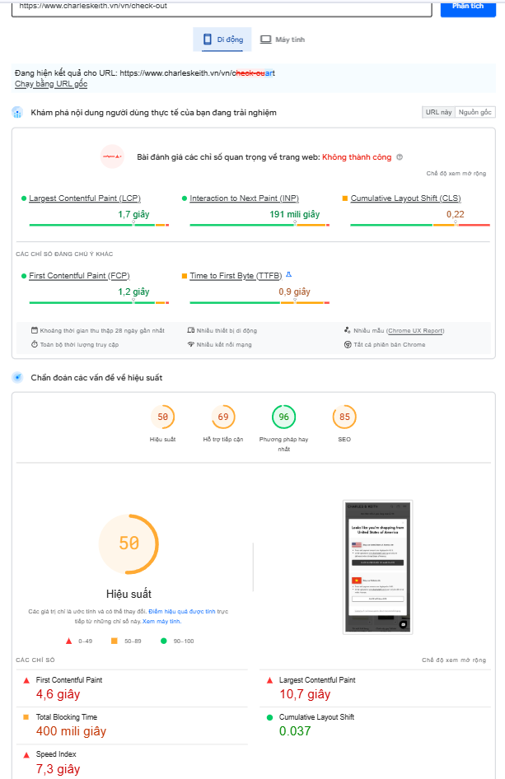
ID | est Case Description | Pre-Condition | Test Case Procedure | Expected Output | Actual Output | Status | Test Date | Note
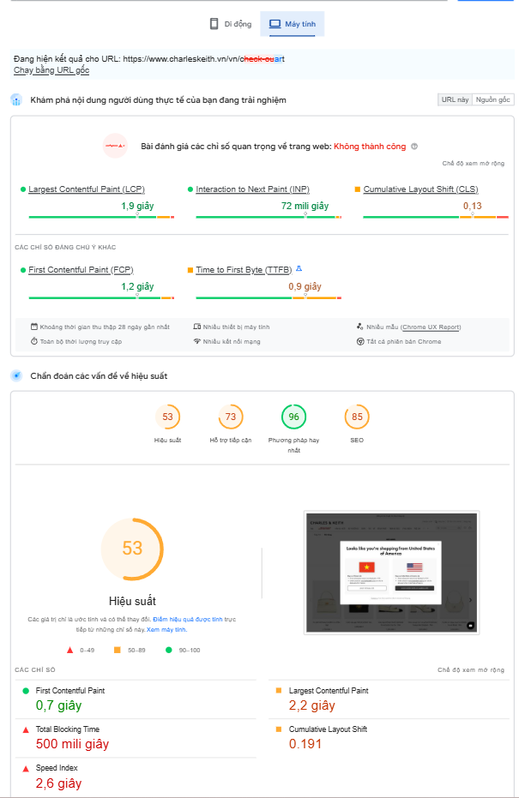
TC001 | Kiểm tra thời gian tải toàn bộ trang | Website đang hoạt động ổn định và không lỗi | 1. Truy cập website Charles&Keith bằng đường link https://www.charleskeith.vn/vn/check-out 2. Nhấn ctrl shift I mở kiểm tra trang bao gồm cả hình ảnh, CSS, JS. 3. Chọn Performance, nhấn chọn nút record, nhấn stop để hiện thị thời gian tải | Thời gian tải toàn bộ trang < 3 giây (theo tiêu chuẩn Google). | Di động: 3,5 giây. | Fail |  | Cần tối ưu hình ảnh và giảm thời gian tải trên di động.
 |  |  |  |  | Máy tính: 3,4 giây.
TC002 | Kiểm tra thời gian phản hồi API | API hoạt động tốt, không bị lỗi kết nối | 1. Gửi yêu cầu đăng ký từ trang đăng ký (hoặc yêu cầu API). 2. Đo thời gian phản hồi API bằng JMETER 3. Ghi nhận kết quả. | Thời gian phản hồi API < 1.5 giây. | Máy tính: 0,9 giây. | Pass

TC003 | Kiểm tra LCP (Largest Contentful Paint) | Website ổn định, không có lỗi | 1. Truy cập website Charles&Keith coppy đường link web 2. Sử dụng PageSpeed Insights và gắn link https://www.charleskeith.vn/vn/check-out rồi chọn "Phân tích " 3. Kiểm tra trang chủ trên thiết bị di động và máy tính. 4. Theo dõi đánh giá chỉ số LCP. | LCP < 2.5 giây. | Di động: 10,7 giây. | Fail (Di động) |  | LCP trên di động quá chậm, cần tối ưu hóa nội dung lớn nhất.
 |  |  |  |  | Máy tính: 2.2 giây. | Pass (Máy tính)
TC004 | Kiểm tra CLS (Cumulative Layout Shift) | Website ổn định, không có lỗi | 1. Truy cập website Charles&Keith coppy đường link web 2. Sử dụng PageSpeed Insights và gắn link https://www.charleskeith.vn/vn/check-out rồi chọn "Phân tích " 3. Kiểm tra trang chủ trên thiết bị di động và máy tính.. 4. Theo dõi đánh giá chỉ số đo CLS. | CLS < 0.1. | Di động: 0.037. | Pass |  | Không có sự thay đổi đột ngột trong bố cục của trang thanh toán.
 |  |  |  |  | Máy tính: 0.919.
TC005 | Kiểm tra FCP (First Contentful Paint) | Website ổn định, không có lỗi | 1. Truy cập website Charles&Keith coppy đường link web 2. Sử dụng PageSpeed Insights và gắn link https://www.charleskeith.vn/vn/check-out rồi chọn "Phân tích " 3. Kiểm tra trang chủ trên thiết bị di động và máy tính. 4. Theo dõi, đánh giá chỉ số đo FCP bằng PageSpeed Insights. | FCP < 1.8 giây. | Di động: 4,6 giây. | Fail (Di động) |  | Cần tối ưu hóa nội dung ban đầu, đặc biệt là CSS và JS trên di động.
 |  |  |  |  | Máy tính: 0,7 giây. | Pass (Máy tính)
TC006 | Kiểm tra tổng thời gian chặn (TBT) | Website hoạt động ổn định, không lỗi | 1. Truy cập website Charles&Keith coppy đường link web 2. Sử dụng PageSpeed Insights và gắn link https://www.charleskeith.vn/vn/check-out rồi chọn "Phân tích " 3. Kiểm tra trang chủ trên thiết bị di động và máy tính. 4. Theo dõi chỉ số đo TBT. | TBT < 200ms. | Di động: 400ms. | Fail |  | Giảm bớt các tác vụ JavaScript không cần thiết, tối ưu hóa mã trên cả di động và máy tính.
 |  |  |  |  | Máy tính: 500ms.
TC007 | Kiểm tra thời gian phản hồi Byte đầu tiên (TTFB) | Server hoạt động ổn định | 1. Truy cập website Charles&Keith coppy đường link web 2. Sử dụng PageSpeed Insights và gắn link https://www.charleskeith.vn/vn/check-out rồi chọn "Phân tích " 3. Kiểm tra trang chủ trên thiết bị di động và máy tính.. 4. Theo dõi chỉ số đo TTFB. | TTFB < 0.8 giây. | Di động: 0,9 giây. | Fail |  | TTFB trên di động cao, cần tối ưu hóa server hoặc phân phối tài nguyên nhanh hơn.
 |  |  |  |  | Máy tính: 0.9 giây. |  |  |  | 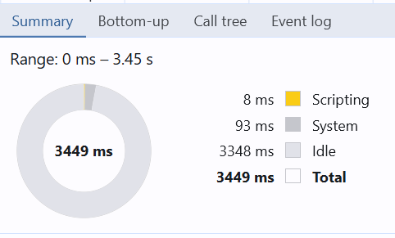 | 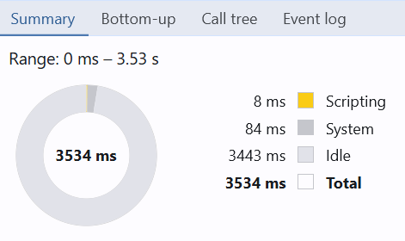
TC008 | Kiểm tra tốc độ tải trang (Speed Index) | Server hoạt động ổn định | 1. Truy cập website Charles&Keith coppy đường link web 2. Sử dụng PageSpeed Insights và gắn link https://www.charleskeith.vn/vn/check-out rồi chọn "Phân tích " 3. Kiểm tra trang chủ trên thiết bị di động và máy tính.. 5. Theo dõi chỉ số đo Speed Index. | Speed Index <= 4 giây | Di động: 7,3 giây. | Fail (Di động) |  | Cần tối ưu hóa tài nguyên tải đầu trang, giảm số lượng script/blocking resources.
 |  |  |  |  | Máy tính: 2,6 giây. | Pass (Máy tính)

Thông tin cá nhân
Back to TestReport | To Buglist |  | #REF! | #REF!
Module Code | WithDraw |  | #REF! | #REF!
Tester |  |  | #REF! | Number of cases: 8
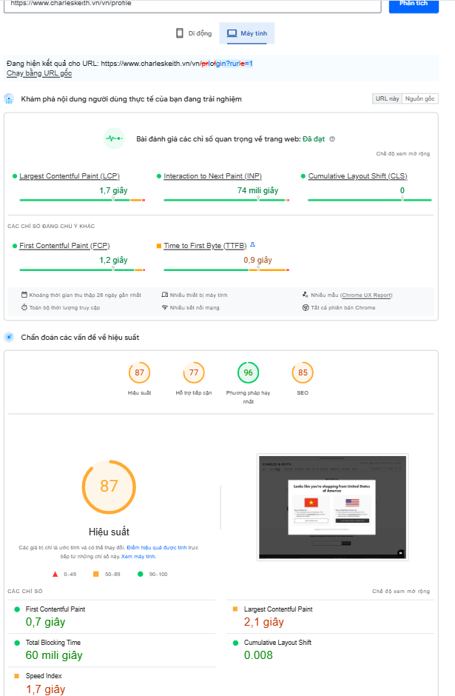
ID | est Case Description | Pre-Condition | Test Case Procedure | Expected Output | Actual Output | Status | Test Date | Note
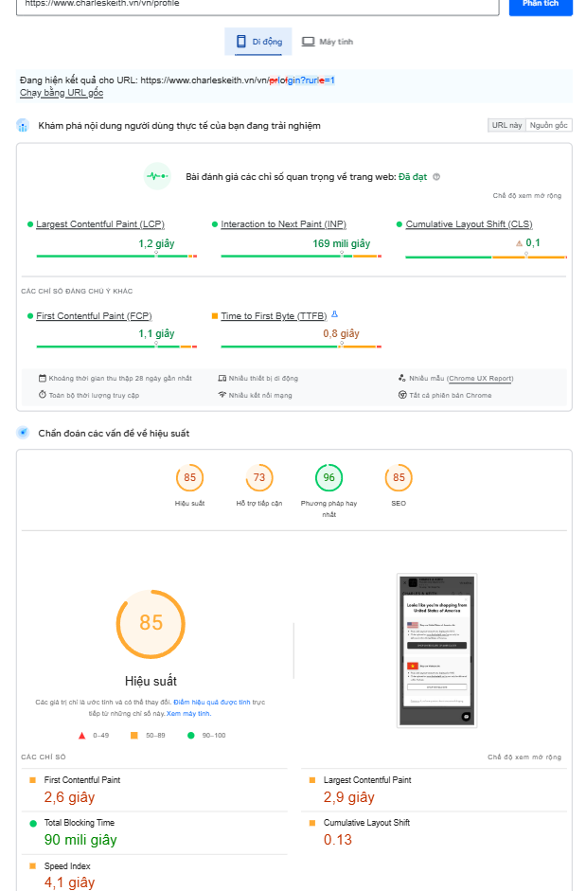
TC001 | Kiểm tra thời gian tải toàn bộ trang | Website đang hoạt động ổn định và không lỗi | 1. Truy cập website Charles&Keith bằng đường link web https://www.charleskeith.vn/vn/profile 2. Nhấn ctrl shift I mở kiểm tra trang bao gồm cả hình ảnh, CSS, JS. 3. Chọn Performance, nhấn chọn nút record, nhấn stop để hiện thị thời gian tải | Thời gian tải toàn bộ trang < 3 giây (theo tiêu chuẩn Google). | Di động: 3,4 giây. | Fail |  | Cần tối ưu hình ảnh và giảm thời gian tải trên di động.
 |  |  |  |  | Máy tính: 3,4 giây.
TC002 | Kiểm tra thời gian phản hồi API | API hoạt động tốt, không bị lỗi kết nối | 1. Gửi yêu cầu đăng ký từ trang đăng ký (hoặc yêu cầu API). 2. Đo thời gian phản hồi API bằng JMETER 3. Ghi nhận kết quả. | Thời gian phản hồi API < 1.5 giây. | Máy tính: 0.8 giây. | Pass

TC003 | Kiểm tra LCP (Largest Contentful Paint) | Website ổn định, không có lỗi | 1. Truy cập website Charles&Keith coppy đường link web 2. Sử dụng PageSpeed Insights và gắn link https://www.charleskeith.vn/vn/profile rồi chọn "Phân tích " 3. Kiểm tra trang chủ trên thiết bị di động và máy tính. 4. Theo dõi đánh giá chỉ số LCP. | LCP < 2.5 giây. | Di động: 2,9 giây. | Fail (Di động) |  | LCP trên di động quá chậm, cần tối ưu hóa nội dung lớn nhất.
 |  |  |  |  | Máy tính: 2,1 giây. | Pass (Máy tính)
TC004 | Kiểm tra CLS (Cumulative Layout Shift) | Website ổn định, không có lỗi | 1. Truy cập website Charles&Keith coppy đường link web 2. Sử dụng PageSpeed Insights và gắn link https://www.charleskeith.vn/vn/profile rồi chọn "Phân tích " 3. Kiểm tra trang chủ trên thiết bị di động và máy tính.. 4. Theo dõi đánh giá chỉ số đo CLS. | CLS < 0.1. | Di động: 0.13. | Fail (Di động) |  | Cần cải thiện việc xử lý layout và giảm sự xáo trộn bố cục trên di động.
 |  |  |  |  | Máy tính: 0.008. | Pass (Máy tính)
TC005 | Kiểm tra FCP (First Contentful Paint) | Website ổn định, không có lỗi | 1. Truy cập website Charles&Keith coppy đường link web 2. Sử dụng PageSpeed Insights và gắn link https://www.charleskeith.vn/vn/profile rồi chọn "Phân tích " 3. Kiểm tra trang chủ trên thiết bị di động và máy tính. 4. Theo dõi, đánh giá chỉ số đo FCP bằng PageSpeed Insights. | FCP < 1.8 giây. | Di động: 2.6 giây. | Fail (Di động) |  | Cần tối ưu hóa nội dung ban đầu, đặc biệt là CSS và JS trên di động.
 |  |  |  |  | Máy tính: 0,7 giây. | Pass (Máy tính)
TC006 | Kiểm tra tổng thời gian chặn (TBT) | Website hoạt động ổn định, không lỗi | 1. Truy cập website Charles&Keith coppy đường link web 2. Sử dụng PageSpeed Insights và gắn link https://www.charleskeith.vn/vn/profile rồi chọn "Phân tích " 3. Kiểm tra trang chủ trên thiết bị di động và máy tính. 4. Theo dõi chỉ số đo TBT. | TBT < 200ms. | Di động: 90ms. | Pass |  | Giảm bớt các tác vụ JavaScript không cần thiết, tối ưu hóa mã trên cả di động và máy tính.
 |  |  |  |  | Máy tính: 60ms. |  |  |  | 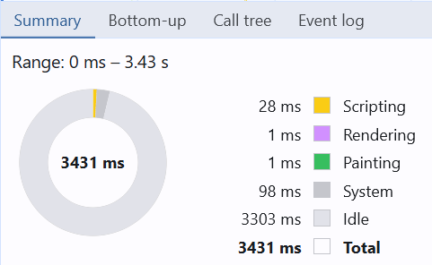 | 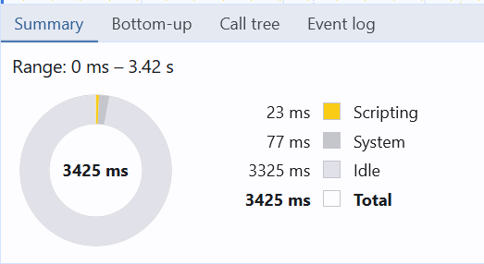
TC007 | Kiểm tra thời gian phản hồi Byte đầu tiên (TTFB) | Server hoạt động ổn định | 1. Truy cập website Charles&Keith coppy đường link web 2. Sử dụng PageSpeed Insights và gắn link https://www.charleskeith.vn/vn/profile rồi chọn "Phân tích " 3. Kiểm tra trang chủ trên thiết bị di động và máy tính.. 4. Theo dõi chỉ số đo TTFB. | TTFB < 0.8 giây. | Di động: 0.8 giây. | Pass |  | TTFB trên di động cao, cần tối ưu hóa server hoặc phân phối tài nguyên nhanh hơn.
 |  |  |  |  | Máy tính: 0.9 giây. | Fail
TC008 | Kiểm tra tốc độ tải trang (Speed Index) | Server hoạt động ổn định | 1. Truy cập website Charles&Keith coppy đường link web 2. Sử dụng PageSpeed Insights và gắn link https://www.charleskeith.vn/vn/profile rồi chọn "Phân tích " 3. Kiểm tra trang chủ trên thiết bị di động và máy tính.. 5. Theo dõi chỉ số đo Speed Index. | Speed Index <= 4 giây | Di động: 4,1 giây. | Fail (Di động) |  | Cần tối ưu hóa tài nguyên tải đầu trang, giảm số lượng script/blocking resources.
 |  |  |  |  | Máy tính: 1,7 giây. | Pass (Máy tính)

chi tiết sản phẩm
Back to TestReport | To Buglist |  | #REF! | #REF!
Module Code | WithDraw |  | #REF! | #REF!
Tester |  |  | #REF! | Number of cases: 8
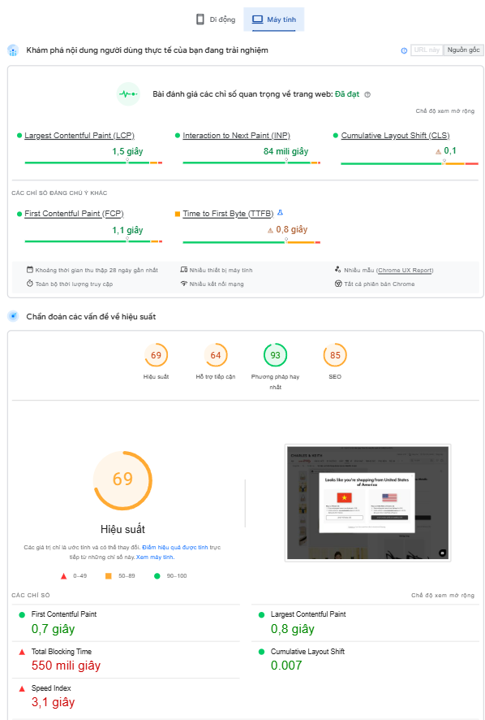

ID | est Case Description | Pre-Condition | Test Case Procedure | Expected Output | Actual Output | Status | Test Date | Note
TC001 | Kiểm tra thời gian tải toàn bộ trang | Website đang hoạt động ổn định và không lỗi | 1. Truy cập website Charles&Keith bằng đường link web https://www.charleskeith.vn/vn/CK2-20151402_TAUPE-VN.html 2. Nhấn ctrl shift I mở kiểm tra trang bao gồm cả hình ảnh, CSS, JS. 3. Chọn Performance, nhấn chọn nút record, nhấn stop để hiện thị thời gian tải | Thời gian tải toàn bộ trang < 3 giây (theo tiêu chuẩn Google). | Di động: 2,7 giây. | Pass |  | Cần tối ưu hình ảnh và giảm thời gian tải trên di động.
 |  |  |  |  | Máy tính: 0.7 giây.
TC002 | Kiểm tra thời gian phản hồi API | API hoạt động tốt, không bị lỗi kết nối | 1. Gửi yêu cầu đăng ký từ trang đăng ký (hoặc yêu cầu API). 2. Đo thời gian phản hồi API bằng JMETER 3. Ghi nhận kết quả. | Thời gian phản hồi API < 1.5 giây. | Máy tính: 0,8 giây. | Pass |  | Đáp ứng tiêu chuẩn, không cần chỉnh sửa thời gian phản hồi API.

TC003 | Kiểm tra LCP (Largest Contentful Paint) | Website ổn định, không có lỗi | 1. Truy cập website Charles&Keith coppy đường link web 2. Sử dụng PageSpeed Insights và gắn link https://www.charleskeith.vn/vn/CK2-20151402_TAUPE-VN.html rồi chọn "Phân tích " 3. Kiểm tra trang chủ trên thiết bị di động và máy tính. 4. Theo dõi đánh giá chỉ số LCP. | LCP < 2.5 giây. | Di động: 3,7 giây. | Fail (Di động) |  | LCP trên di động quá chậm, cần tối ưu hóa nội dung lớn nhất.
 |  |  |  |  | Máy tính: 0,8 giây. | Pass (Máy tính)
TC004 | Kiểm tra CLS (Cumulative Layout Shift) | Website ổn định, không có lỗi | 1. Truy cập website Charles&Keith coppy đường link web 2. Sử dụng PageSpeed Insights và gắn link https://www.charleskeith.vn/vn/CK2-20151402_TAUPE-VN.html rồi chọn "Phân tích " 3. Kiểm tra trang chủ trên thiết bị di động và máy tính.. 4. Theo dõi đánh giá chỉ số đo CLS. | CLS < 0.1. | Di động: 0.149. | Fail |  | Không có sự thay đổi đột ngột trong bố cục của trang chi tiết sản phẩm.
 |  |  |  |  | Máy tính: 0.007. | Pass
TC005 | Kiểm tra FCP (First Contentful Paint) | Website ổn định, không có lỗi | 1. Truy cập website Charles&Keith coppy đường link web 2. Sử dụng PageSpeed Insights và gắn link https://www.charleskeith.vn/vn/CK2-20151402_TAUPE-VN.html rồi chọn "Phân tích " 3. Kiểm tra trang chủ trên thiết bị di động và máy tính. 4. Theo dõi, đánh giá chỉ số đo FCP bằng PageSpeed Insights. | FCP < 1.8 giây. | Di động: 2.9 giây. | Fail (Di động) |  | Cần tối ưu hóa nội dung ban đầu, đặc biệt là CSS và JS trên di động.
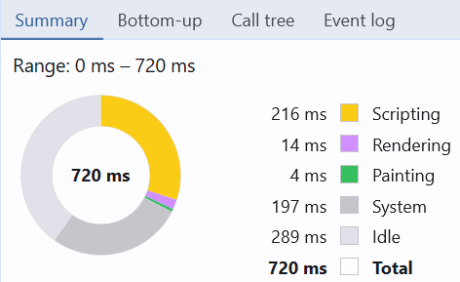
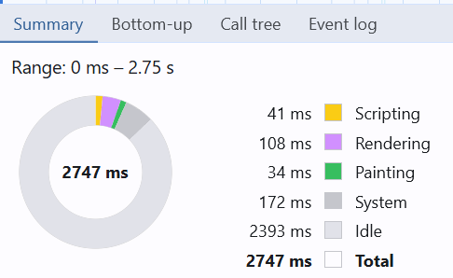
 |  |  |  |  | Máy tính: 0.7 giây. | Pass (Máy tính)
TC006 | Kiểm tra tổng thời gian chặn (TBT) | Website hoạt động ổn định, không lỗi | 1. Truy cập website Charles&Keith coppy đường link web 2. Sử dụng PageSpeed Insights và gắn link https://www.charleskeith.vn/vn/CK2-20151402_TAUPE-VN.html rồi chọn "Phân tích " 3. Kiểm tra trang chủ trên thiết bị di động và máy tính. 4. Theo dõi chỉ số đo TBT. | TBT < 200ms. | Di động: 580ms. | Fail |  | Giảm bớt các tác vụ JavaScript không cần thiết, tối ưu hóa mã trên cả di động và máy tính.
 |  |  |  |  | Máy tính: 550ms.
TC007 | Kiểm tra thời gian phản hồi Byte đầu tiên (TTFB) | Server hoạt động ổn định | 1. Truy cập website Charles&Keith coppy đường link web 2. Sử dụng PageSpeed Insights và gắn link https://www.charleskeith.vn/vn/CK2-20151402_TAUPE-VN.html rồi chọn "Phân tích " 3. Kiểm tra trang chủ trên thiết bị di động và máy tính.. 4. Theo dõi chỉ số đo TTFB. | TTFB < 0.8 giây. | Di động: 0,9 giây. | Fail (Di động) |  | TTFB trên di động cao, cần tối ưu hóa server hoặc phân phối tài nguyên nhanh hơn.
 |  |  |  |  | Máy tính: 0.8 giây. | Pass (Máy tính)
TC008 | Kiểm tra tốc độ tải trang (Speed Index) | Server hoạt động ổn định | 1. Truy cập website Charles&Keith coppy đường link web 2. Sử dụng PageSpeed Insights và gắn link https://www.charleskeith.vn/vn/CK2-20151402_TAUPE-VN.html rồi chọn "Phân tích " 3. Kiểm tra trang chủ trên thiết bị di động và máy tính.. 5. Theo dõi chỉ số đo Speed Index. | Speed Index <= 4 giây | Di động: 6,7 giây. | Fail (Di động) |  | Cần tối ưu hóa tài nguyên tải đầu trang, giảm số lượng script/blocking resources.
 |  |  |  |  | Máy tính: 3,1 giây. | Pass (Máy tính)

Trang chủ
Back to TestReport | To Buglist |  | #REF! | #REF!
Module Code | WithDraw |  | #REF! | #REF!
Tester |  |  | #REF! | Number of cases: 8
ID | Test Case Description | Pre-Condition | Test Case Procedure | Expected Output | Actual Output | Status | Test Date | Note
TC001 | Kiểm tra thời gian tải toàn bộ trang | Website đang hoạt động ổn định và không lỗi | 1. Truy cập website Charles&Keith bằng đường link web https://www.charleskeith.vn/vn 2. Nhấn ctrl shift I mở kiểm tra trang bao gồm cả hình ảnh, CSS, JS. 3. Chọn Performance, nhấn chọn nút record, nhấn stop để hiện thị thời gian tải | Thời gian tải toàn bộ trang < 3 giây (Google tiêu chuẩn). | Di động: 3,4 giây. | Fail |  | Cần tối ưu hóa hình ảnh và giảm tải tài nguyên không cần thiết trên thiết bị di động. Giảm số lượng các yêu cầu đồng thời có thể giúp cải thiện thời gian tải.
 |  |  |  |  | Máy tính: 3,6 giây.
TC002 | Kiểm tra thời gian phản hồi API | API hoạt động tốt, không bị lỗi kết nối | 1. Gửi yêu cầu đăng ký từ trang đăng ký (hoặc yêu cầu API). 2. Đo thời gian phản hồi API bằng JMETER 3. Ghi nhận kết quả. | Thời gian phản hồi API < 1.5 giây. | Máy tính: 2,5 giây. | Fail |  | API đáp ứng tiêu chuẩn, không cần chỉnh sửa. Tuy nhiên, nếu có các API phức tạp hơn, cần theo dõi thời gian phản hồi thường xuyên.

TC003 | Kiểm tra LCP (Largest Contentful Paint) | Website ổn định, không có lỗi. | 1. Truy cập website Charles&Keith coppy đường link web 2. Sử dụng PageSpeed Insights và gắn link https://www.charleskeith.vn/vn. rồi chọn "Phân tích " 3. Kiểm tra trang chủ trên thiết bị di động và máy tính. 4. Theo dõi đánh giá chỉ số LCP. | LCP < 2.5 giây. | Di động: 4,4 giây. | Fail (Di động) |  | Cần tối ưu hóa các phần tử hiển thị lớn nhất trên trang, chẳng hạn như hình ảnh và video, để giảm thời gian hiển thị. Trên di động, cần giảm độ phân giải hình ảnh và sử dụng kỹ thuật lazy loading.
 |  |  |  |  | Máy tính: 1,1 giây. | Pass (Máy tính)
TC004 | Kiểm tra CLS (Cumulative Layout Shift) | Website ổn định, không có lỗi. | 1. Truy cập website Charles&Keith coppy đường link web 2. Sử dụng PageSpeed Insights và gắn link https://www.charleskeith.vn/vn. rồi chọn "Phân tích " 3. Kiểm tra trang chủ trên thiết bị di động và máy tính.. 4. Theo dõi đánh giá chỉ số đo CLS. | CLS < 0.1. | Di động: 0.162. | Fail (Di động) |  | Bố cục trang không bị xáo trộn và đáp ứng tiêu chuẩn của Google về trải nghiệm người dùng.
 |  |  |  |  | Máy tính: 0.01. | Pass
TC005 | Kiểm tra FCP (First Contentful Paint) | Website ổn định, không có lỗi. | 1. Truy cập website Charles&Keith coppy đường link web 2. Sử dụng PageSpeed Insights và gắn link https://www.charleskeith.vn/vn. rồi chọn "Phân tích " 3. Kiểm tra trang chủ trên thiết bị di động và máy tính. 4. Theo dõi, đánh giá chỉ số đo FCP bằng PageSpeed Insights. | FCP < 1.8 giây. | Di động: 2,6 giây. | Fail (Di động) |  | Cần tối ưu hóa các phần tử đầu tiên tải trên trang, đặc biệt là các tệp CSS và JS. Trên di động, cần đảm bảo việc tải các tài nguyên này nhanh hơn.
 |  |  |  |  | Máy tính: 0,7 giây. | Pass (Máy tính)
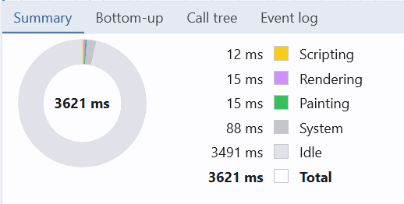
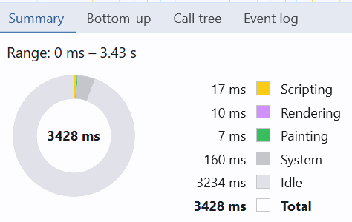
TC006 | Kiểm tra tổng thời gian chặn (Total Blocking Time) | Website hoạt động ổn định, không lỗi. | 1. Truy cập website Charles&Keith coppy đường link web 2. Sử dụng PageSpeed Insights và gắn link https://www.charleskeith.vn/vn. rồi chọn "Phân tích " 3. Kiểm tra trang chủ trên thiết bị di động và máy tính. 4. Theo dõi chỉ số đo TBT. | TBT < 200ms. | Di động: 260ms. | Fail (Di động) |  | Cần tối ưu hóa JavaScript để giảm thời gian chặn. Đặc biệt trên thiết bị di động, việc tối ưu hóa mã JS và giảm số lượng các script đồng bộ có thể giúp giảm TBT.
 |  |  |  |  | Máy tính: 130ms. | Pass (Máy tính)
TC007 | Kiểm tra thời gian phản hồi Byte đầu tiên (TTFB) | Server hoạt động ổn định | 1. Truy cập website Charles&Keith coppy đường link web 2. Sử dụng PageSpeed Insights và gắn link https://www.charleskeith.vn/vn. rồi chọn "Phân tích " 3. Kiểm tra trang chủ trên thiết bị di động và máy tính.. 4. Theo dõi chỉ số đo TTFB. | TTFB < 0.8 giây. | Di động: 0,9 giây. | Fail (Di động) |  | Cần tối ưu hóa xử lý và phân phối tài nguyên của server trên thiết bị di động.
 |  |  |  |  | Máy tính: 0,8 giây. | Pass (Máy tính)
TC008 | Kiểm tra tốc độ tải trang (Speed Index) | Server hoạt động ổn định | 1. Truy cập website Charles&Keith coppy đường link web 2. Sử dụng PageSpeed Insights và gắn link https://www.charleskeith.vn/vn. rồi chọn "Phân tích " 3. Kiểm tra trang chủ trên thiết bị di động và máy tính.. 5. Theo dõi chỉ số đo Speed Index. | Speed Index <= 4 giây | Di động: 6,4 giây. | Fail (Di động) |  | Cần tối ưu hóa tài nguyên tải đầu trang, giảm số lượng script/blocking resources.
 |  |  |  |  | Máy tính: 2,3 giây. | Pass (Máy tính)

